Hárok1
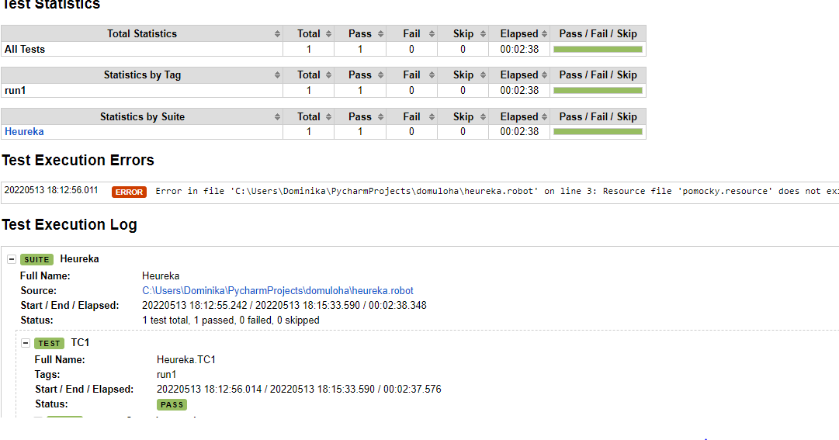
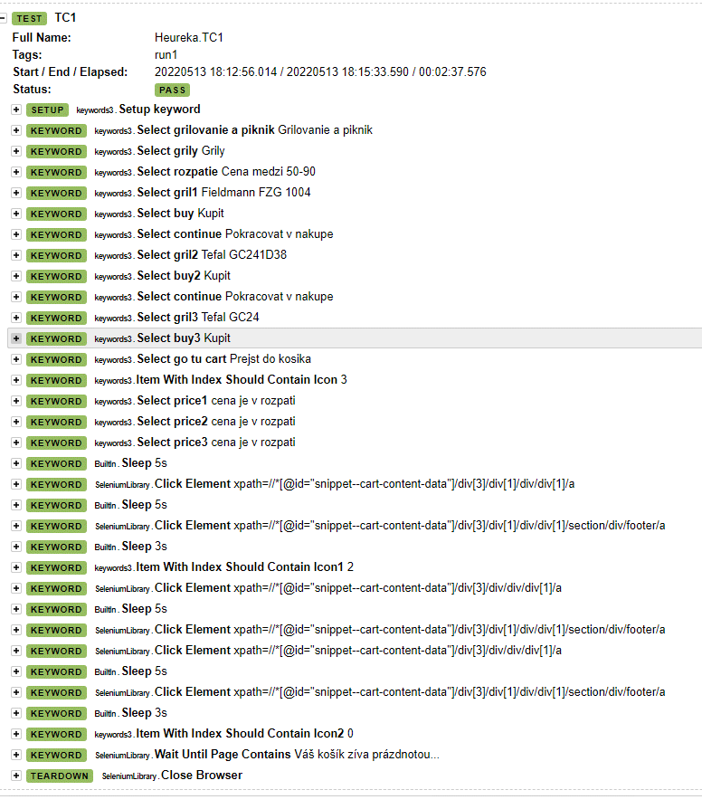
Dokumentacia k testovaniu stranky https://www.heureka.sk

1 | Testovanie v programe pycharm | otvor pycharm
2 | Naistaluj si requirements.txt cez pip install -r requirements.txt | naistaluje zvolene podmienky
3 | Spusti Test case

Krok | zadanie | Očakávaný výsledok
1. | otvor stránku https://www.heureka.sk
 | použi prehliadač google chrome Verzia 101.0.4951.54 (oficiálna zostava) (64-bitová verzia) | otvorí sa stránka heureky
2 | click tipy na grilovanie a piknik | otvori nam okno Tipy na grilovanie a piknik
3 | zvoľ si položku "Grily" | otvori sa nam polozka "Grily"
4 | Ak nie je zakliknuté tlačídlo výberu ceny v rozmedzí 50-90 €, zaklikni ho | over ci je zvolený rozsah ceny
5 | Klikni na polozku "Fieldmann FZG 1004" | otvori nam polozku vybraného grilu
6 | Stlač tlačidlo "Kúpiť na Heureke" | Tovar sa nám pridá do košíka
7 | Stlač tlačidlo v pravom okne "pokračovat v nakupe" | Vrátime sa opäť na stránku grilu "Fieldmann FZG 1004"
8 | Stlač tlačidlo "go back" na prehliadači | Vrátime sa na výber grilov podla zadanej ceny
9 | Klikni na polozku "Tefal GC241D38" | otvori nam polozku vybraného grilu
10 | Stlač tlačidlo "Kúpiť na Heureke" | Tovar sa nám pridá do košíka
11 | Stlač tlačidlo v pravom okne "pokračovat v nakupe" | Vrátime sa opäť na stránku grilu "Tefal GC241D38"
12 | Stlač tlačidlo "go back" na prehliadači | Vrátime sa na výber grilov podla zadanej ceny
13 | Klikni na polozku "Tefal GC24" | otvori nam polozku vybraného grilu
14 | Stlač tlačidlo "Kúpiť na Heureke" | Tovar sa nám pridá do košíka
15 | Stlač tlačidlo "prejsť do košíka" | presmeruje nas do kosika
16 | Over, či sú v košíku 3 produkty | V košiku sú 3 produkty
17 | Over, či sú všetky položky v košíku v cenovom rozpätí medzi 50 a 90 Eurami | Košíky s danej cenovej hladine
18 | Odstrán jeden produkt z košíka kliknutím na "X" | otvorí sa hláška na potvrdenie odstránenia produktu z košíka
19 | Potvrd odstránenie produktu z košíka stlačením "Odstrániť z košíka" | Produkt bol odstránený z košíka
20 | Over v ikone nákupného košíka vpravo hore, či sú tam iba 2 produkty | Ano, nachádzajú sa tam iba 2 produkty
21 | Odstráň ostatné produkty z košíka | Produkty sú odstránene
22 | Over, či je ikona nákupného košíka prázdna, košík obsahuje 0 | Ano, košík je prázdny
23 | Over, že na stránke sa vypíše hláška "Váš košík zíva prázdnotou..." | Ano, hláška je vypísaná.

25 | Spusti test prikazom: "robot heureka.robot" | test prejde.

